EN A0200
University | Ecole Centrale de Lyon |  |  | Back to BOM |  |  |  |  | Car # | 81 |  | Asm Cost | $364.48
System | Engine and Drivetrain |  |  |  |  |  |  |  |  |  |  | Qty | 1
Assembly | Exhaust System |  |  |  |  |  |  |  | FileLink1
P/N Base | EN A0200 |  |  |  |  |  |  |  | FileLink2 |  |  | Extended Cost | $364.48
Suffix | AA |  |  |  |  |  |  |  | FileLink3
Details

ItemOrder | Part | Part Cost | Quantity | Sub Total
10 | Exhaust Tip | $4.35 | 4 | $17.41
20 | Exhaust Flange | $1.75 | 4 | $7.00
30 | Exhaust headers | $109.43 | 1 | $109.43
40 | Primary collector | $20.23 | 2 | $40.46
50 | Primary collectors tubing | $13.91 | 1 | $13.91
60 | Secondary collector | $22.47 | 1 | $22.47
70 | Secondary collector tubing | $12.90 | 1 | $12.90
80 | Muffler | $40.14 | 1 | $40.14
90 | Muffler Collar | $6.21 | 1 | $6.21
100
110
 |  |  | Sub Total | $269.94

ItemOrder | Material | Use | UnitCost | Size1 | Unit1 | Size2 | Unit2 | Area Name | Area | Length | Density | Quantity | Sub Total
10 | Spring, Compression (General) |  | $1.00 |  |  |  |  |  |  |  |  | 6 | $6.00
 |  |  |  |  |  |  |  |  |  |  |  | Sub Total | $6.00

ItemOrder | Process | Use | UnitCost | Unit | Quantity | Multiplier | Mult. Val. | Sub Total
10 | Assemble, 1 kg, Loose | Assemble flanges to primary collector | $0.06 | unit | 4 |  |  | $0.24
20 | Weld | Tips welding on primary collector | $0.15 | cm | 42.7 |  |  | $6.41
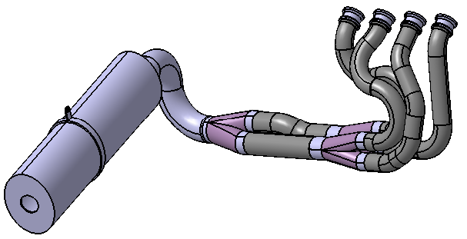
30 | Assemble,1kg, Line-on-Line | Assemble primary collector to headers | $0.13 | unit | 4 |  |  | $0.52
40 | Assemble, 1kg, Interference | Assemble headers to engine | $0.19 | unit | 1 |  |  | $0.19
50 | Ratchet <=25,4mm | Tighten collector's nut | $0.75 | unit | 8 |  |  | $6.00
60 | Assemble, 1kg, Interference | Assemble Primary collector to headers | $0.19 | unit | 2 |  |  | $0.38
70 | Assemble, 1kg, Interference | Assemble Primary collector tubing to collector | $0.19 | unit | 2 |  |  | $0.38
80 | Assemble, 1kg, Interference | Assemble secondary collector to primary tubing | $0.19 | unit | 1 |  |  | $0.19
90 | Assemble, 1kg, Interference | Assemble tubing to collector | $0.19 | unit | 1 |  |  | $0.19
100 | Assemble, 3kg, Line-on-Line | Muffler | $0.38 | unit | 1 |  |  | $0.38
110 | Ratchet <=25,4mm | Tighten Muffler on tubing | $0.75 | unit | 3 |  |  | $2.25
120 | Tube cut | Tube fixation muffler cut | $0.15 | cm | 0.8 |  |  | $0.12
130 | Assemble,1kg, Line-on-Line | Assemble Mufler fixation | $0.13 | unit | 1 |  |  | $0.13
140 | Ratchet <= 6.35 mm | Tighten Muffler on bottom | $0.50 | unit | 3 | fastener installation >4D | 1.5 | $2.25
150 | Reaction Tool <= 6.35 mm | Tighten Muffler on bottom | $0.25 | unit | 3 |  |  | $0.75
160 | Exhaust System Ceramic Coating |  | $25.00 | m | 2.65 |  |  | $66.25
 |  |  |  |  |  |  | Sub Total | $86.63

ItemOrder | Fastener | Use | UnitCost | Size1 | Unit1 | Size2 | Unit2 | Quantity | Sub Total
10 | Nut, Grade 8.8 (SAE 5) | Headers nuts | $0.04 | 8 | mm |  |  | 8 | $0.32
 | Washer, Grade 8.8 (SAE 5) | Engine washers | $0.01 | 40 | mm |  |  | 4 | $0.04
30 | Washer, Grade 8.8 (SAE 5) | Muffler collar washers | $0.01 | 8 | mm |  |  | 2 | $0.02
40 | Bolt, Grade 8.8 (SAE 5) | Muffler collar bolt | $0.10 | 8 | mm | 25 | mm | 1 | $0.10
50 | Nut, Grade 8.8 (SAE 5) | Muffler mount nut | $0.02 | 5 | mm |  |  | 2 | $0.04
60 | Bolt, Grade 8.8 (SAE 5) | Muffler mount bolt | $0.03 | 5 | mm | 20 | mm | 2 | $0.06
 |  |  |  |  |  |  |  | Sub Total | $0.58

ItemOrder | Tooling | Use | UnitCost | Unit | Quantity | PVF | FractionIncluded | Sub Total
10 | Welds - Welding Fixture |  | $500.00 | point | 8 | 3000 | 1 | $1.33
 |  |  |  |  |  |  | Sub Total | $1.33

EN_02001
University | Ecole Centrale de Lyon |  |  |  |  | Back to BOM |  |  | Car # | 81 |  | Part Cost | $4.35
System | Engine and Drivetrain |  | FileLink1 | Drawing |  |  |  |  |  |  |  | Qty | 4
Assembly | Exhaust System |  | FileLink2 |  |  |  |  |  | FileLink1
Part | Exhaust Tip |  | FileLink3 |  |  |  |  |  | FileLink2 |  |  | Extended Cost | $17.41
P/N Base | EN 02001 |  |  |  |  |  |  |  | FileLink3
Suffix | AA
Details

ItemOrder | Material | Use | UnitCost | Size1 | Unit1 | Size2 | Unit2 | Area Name | Area | Length | Density | Quantity | Sub Total
10 | Steel, Mild (per kg) | Raw material | $2.25 | 0.285 | kg |  |  | Round 43mm diam. | 1.45E-03 | 0.025 | 7850 | 1 | $0.64
 |  |  |  |  |  |  |  |  |  |  |  | Sub Total | $0.64
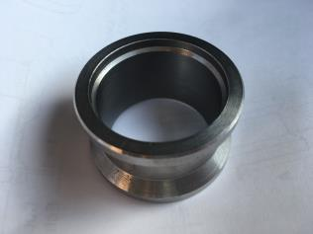
ItemOrder | Process | Use | UnitCost | Unit | Quantity | Multiplier | Mult. Val. | Sub Total
10 | Machining Setup, Install and remove |  | $1.30 | unit | 0.25 | 4 parts made from a single machining setup |  | $0.33
20 | Machining | Inner machining | $0.04 | cm^3 | 20.5 | Material - Steel | 3 | $2.46
30 | Machining Setup, Change |  | $0.65 | unit | 0.25 | 4 parts made from a single machining change |  | $0.16
40 | Machining | Outside machining | $0.04 | cm^3 | 6.38 | Material - Steel | 3 | $0.77
 |  |  |  |  |  |  | Sub Total | $3.71

dEN_02001
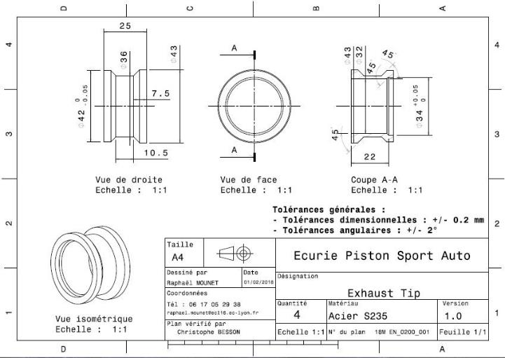
Drawing part : | EN 02001

EN_02002
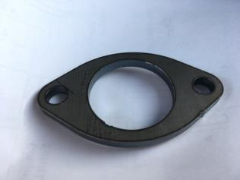
University | Ecole Centrale de Lyon |  |  |  |  | Back to BOM |  |  | Car # | 81 |  | Part Cost | $1.75
System | Engine and Drivetrain |  | FileLink1 | Drawing |  |  |  |  |  |  |  | Qty | 4
Assembly | Exhaust System |  | FileLink2 |  |  |  |  |  | FileLink1
Part | Exhaust Flange |  | FileLink3 |  |  |  |  |  | FileLink2 |  |  | Extended Cost | $7.00
P/N Base | EN 02002 |  |  |  |  |  |  |  | FileLink3
Suffix | AA
Details

ItemOrder | Material | Use | UnitCost | Size1 | Unit1 | Size2 | Unit2 | Area Name | Area | Length | Density | Quantity | Sub Total
10 | Steel, Mild (per kg) | Raw material | $2.25 | 0.157 | kg |  |  | Rectangular area 80 x 50mm | 4.00E-03 | 0.005 | 7850 | 1 | $0.35
 |  |  |  |  |  |  |  |  |  |  |  | Sub Total | $0.35

ItemOrder | Process | Use | UnitCost | Unit | Quantity | Multiplier | Mult. Val. | Sub Total
10 | Machining Setup, Install and remove |  | $1.30 | unit | 0.25 | 4 parts made from a single machining setup |  | $0.33
20 | Laser Cut | Flange cut | $0.01 | cm | 35.8 | Material - Steel | 3 | $1.07
 |  |  |  |  |  |  | Sub Total | $1.40

dEN_02002
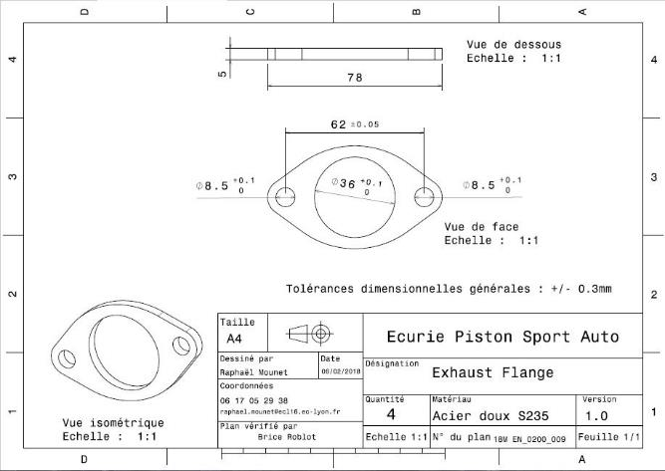
Drawing part : | EN 02002

EN_02003
University | Ecole Centrale de Lyon |  |  |  |  | Back to BOM |  |  | Car # | 81 |  | Part Cost | $109.43
System | Engine and Drivetrain |  | FileLink1 |  |  |  |  |  |  |  |  | Qty | 1
Assembly | Exhaust System |  | FileLink2 |  |  |  |  |  | FileLink1
Part | Exhaust headers |  | FileLink3 |  |  |  |  |  | FileLink2 |  |  | Extended Cost | $109.43
P/N Base | EN 02003 |  |  |  |  |  |  |  | FileLink3
Suffix | AA
Details | 4 headers in one part

ItemOrder | Material | Use | UnitCost | Size1 | Unit1 | Size2 | Unit2 | Area Name | Area | Length | Density | Quantity | Sub Total
10 | Steel, Stainless | Header material | $2.25 |  | kg |  |  | Round 34mm*1,2mm | 6.52E-05 | 1.430 | 7,850 | 1 | $1.65
 |  |  |  |  |  |  |  |  |  |  |  | Sub Total | $1.65
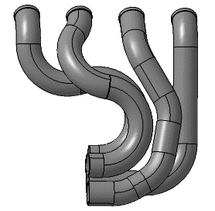
ItemOrder | Process | Use | UnitCost | Unit | Quantity | Multiplier | Mult. Val. | Sub Total
10 | Tube cut |  | $0.15 | cm | 92 |  |  | $13.77
20 | Tube bends |  | $0.75 | bend | 17 |  |  | $12.75
30 | Tube end preperation for welding |  | $0.75 | end | 46 |  |  | $34.50
40 | Weld - Round Tubing |  | $0.50 | cm | 78.2 |  |  | $39.10
 |  |  |  |  |  |  | Sub Total | $100.12

ItemOrder | Tooling | Use | UnitCost | Unit | Quantity | PVF | FracIncld | Sub Total
10 | Welds - Welding Fixture |  | $500 | point | 46 | 3000 | 1 | $7.67
 |  |  |  |  |  |  | Sub Total | $7.67

EN_02004
University | Ecole Centrale de Lyon |  |  |  |  | Back to BOM |  |  | Car # | 81 |  | Part Cost | $20.23
System | Engine and Drivetrain |  | FileLink1 |  |  |  |  |  |  |  |  | Qty | 2
Assembly | Exhaust System |  | FileLink2 |  |  |  |  |  | FileLink1
Part | Primary collector |  | FileLink3 |  |  |  |  |  | FileLink2 |  |  | Extended Cost | $40.46
P/N Base | EN 02004 |  |  |  |  |  |  |  | FileLink3
Suffix | AA
Details | 1 connector for each pair of headers

ItemOrder | Material | Use | UnitCost | Size1 | Unit1 | Size2 | Unit2 | Area Name | Area | Length | Density | Quantity | Sub Total
10 | Steel, Stainless | Collector material | $2.25 |  | kg |  |  | Round 34mm*1,2mm | 6.52E-05 | 0.205 | 7,850 | 1 | $0.24
20 | Steel, Stainless | Collector material | $2.25 |  | kg |  |  | Round 42,1mm*1,5mm | 1.01E-04 | 0.030 | 7,850 | 1 | $0.05
 |  |  |  |  |  |  |  |  |  |  |  | Sub Total | $0.29

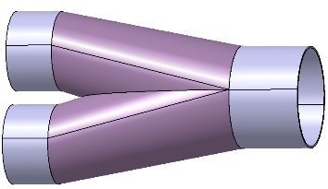
ItemOrder | Process | Use | UnitCost | Unit | Quantity | Multiplier | Mult. Val. | Sub Total
10 | Tube cut |  | $0.15 | cm | 25 |  |  | $3.69
20 | Tube end preperation for welding |  | $0.75 | end | 9 |  |  | $6.75
30 | Weld - Round Tubing |  | $0.50 | cm | 16 |  |  | $8.00
 |  |  |  |  |  |  | Sub Total | $18.44

ItemOrder | Tooling | Use | UnitCost | Unit | Quantity | PVF | FracIncld | Sub Total
10 | Welds - Welding Fixture |  | $500.00 | point | 9 | 3000 | 1 | $1.50
 |  |  |  |  |  |  | Sub Total | $1.50

EN_02005
University | Ecole Centrale de Lyon |  |  |  |  | Back to BOM |  |  | Car # | 81 |  | Part Cost | $13.91
System | Engine and Drivetrain |  | FileLink1 |  |  |  |  |  |  |  |  | Qty | 1
Assembly | Exhaust System |  | FileLink2 |  |  |  |  |  | FileLink1
Part | Primary collectors tubing |  | FileLink3 |  |  |  |  |  | FileLink2 |  |  | Extended Cost | $13.91
P/N Base | EN 02005 |  |  |  |  |  |  |  | FileLink3
Suffix | AA
Details | 2 primary collectors in 1 part

ItemOrder | Material | Use | UnitCost | Size1 | Unit1 | Size2 | Unit2 | Area Name | Area | Length | Density | Quantity | Sub Total
10 | Steel, Stainless | Tubing material | $2.25 |  | kg |  |  | Round 42,1mm*1,5mm | 1.01E-04 | 0.33 | 7,850 | 1 | $0.59
 |  |  |  |  |  |  |  |  |  |  |  | Sub Total | $0.59

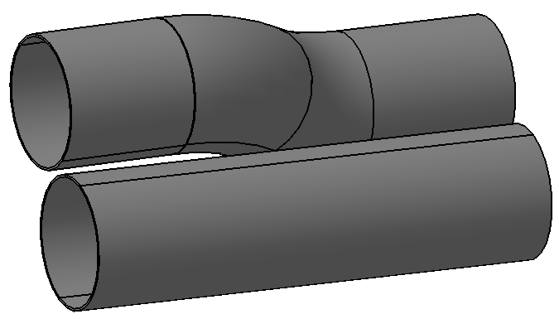
ItemOrder | Process | Use | UnitCost | Unit | Quantity | Multiplier | Mult. Val. | Sub Total
10 | Tube cut |  | $0.15 | cm | 21 |  |  | $3.16
20 | Tube bends |  | $0.75 | bend | 2 |  |  | $1.50
30 | Tube end preperation for welding |  | $0.75 | end | 6 |  |  | $4.50
40 | Weld - Round Tubing |  | $0.50 | cm | 12.63 |  |  | $6.31
 |  |  |  |  |  |  | Sub Total | $12.32

ItemOrder | Tooling | Use | UnitCost | Unit | Quantity | PVF | FracIncld | Sub Total
10 | Welds - Welding Fixture |  | $500.00 | point | 6 | 3000 | 1 | $1.00
 |  |  |  |  |  |  | Sub Total | $1.00

EN_02006
University | Ecole Centrale de Lyon |  |  |  |  | Back to BOM |  |  | Car # | 81 |  | Part Cost | $22.47
System | Engine and Drivetrain |  | FileLink1 |  |  |  |  |  |  |  |  | Qty | 1
Assembly | Exhaust System |  | FileLink2 |  |  |  |  |  | FileLink1
Part | Secondary collector |  | FileLink3 |  |  |  |  |  | FileLink2 |  |  | Extended Cost | $22.47
P/N Base | EN 02006 |  |  |  |  |  |  |  | FileLink3
Suffix | AA
Details

ItemOrder | Material | Use | UnitCost | Size1 | Unit1 | Size2 | Unit2 | Area Name | Area | Length | Density | Quantity | Sub Total
10 | Steel, Stainless | Collector material | $2.25 |  | kg |  |  | Round 42,1mm*1,5mm | 1.01E-04 | 0.207 | 7,850 | 1 | $0.37
20 | Steel, Stainless | Collector material | $2.25 |  | kg |  |  | Round 49,8mm*1,2mm | 9.50E-05 | 0.010 | 7,850 | 1 | $0.02
 |  |  |  |  |  |  |  |  |  |  |  | Sub Total | $0.39
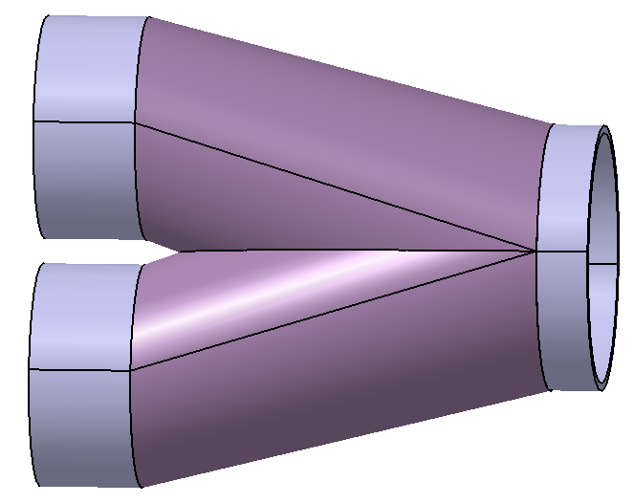
ItemOrder | Process | Use | UnitCost | Unit | Quantity | Multiplier | Mult. Val. | Sub Total
10 | Tube cut |  | $0.15 | cm | 30 |  |  | $4.54
20 | Tube end preperation for welding |  | $0.75 | end | 9 |  |  | $6.75
30 | Weld - Round Tubing |  | $0.50 | cm | 19 |  |  | $9.29
 |  |  |  |  |  |  | Sub Total | $20.58

ItemOrder | Tooling | Use | UnitCost | Unit | Quantity | PVF | FracIncld | Sub Total
10 | Welds - Welding Fixture |  | $500.00 | point | 9 | 3000 | 1 | $1.50
 |  |  |  |  |  |  | Sub Total | $1.50

EN_02007
University | Ecole Centrale de Lyon |  |  |  |  | Back to BOM |  |  | Car # | 81 |  | Part Cost | $12.90
System | Engine and Drivetrain |  | FileLink1 |  |  |  |  |  |  |  |  | Qty | 1
Assembly | Exhaust System |  | FileLink2 |  |  |  |  |  | FileLink1
Part | Secondary collector tubing |  | FileLink3 |  |  |  |  |  | FileLink2 |  |  | Extended Cost | $12.90
P/N Base | EN 02007 |  |  |  |  |  |  |  | FileLink3
Suffix | AA
Details

ItemOrder | Material | Use | UnitCost | Size1 | Unit1 | Size2 | Unit2 | Area Name | Area | Length | Density | Quantity | Sub Total
10 | Steel, Stainless | Tubing material | $2.25 |  | kg |  |  | Round 49,8mm*1,2mm | 9.50E-05 | 0.306 | 7,850 | 1 | $0.51
 |  |  |  |  |  |  |  |  |  |  |  | Sub Total | $0.51

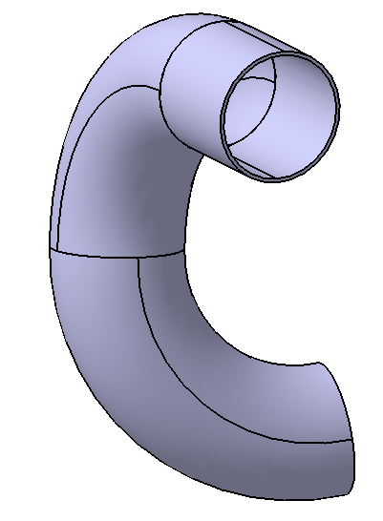
ItemOrder | Process | Use | UnitCost | Unit | Quantity | Multiplier | Mult. Val. | Sub Total
10 | Tube cut |  | $0.15 | cut | 15 |  |  | $2.24
20 | Tube bends |  | $0.75 | bend | 2 |  |  | $1.50
30 | Tube end preperation for welding |  | $0.75 | end | 4 |  |  | $3.00
40 | Weld - Round Tubing |  | $0.50 | cm | 9.96 |  |  | $4.98
 |  |  |  |  |  |  | Sub Total | $11.72

ItemOrder | Tooling | Use | UnitCost | Unit | Quantity | PVF | FracIncld | Sub Total
10 | Welds - Welding Fixture |  | $500.00 | point | 4 | 3000 | 1 | $0.67
 |  |  |  |  |  |  | Sub Total | $0.67

EN_02009
University | Ecole Centrale de Lyon |  |  |  |  | Back to BOM |  |  | Car # | 81 |  | Part Cost | $6.21
System | Engine and Drivetrain |  | FileLink1 |  |  |  |  |  |  |  |  | Qty | 1
Assembly | Exhaust System |  | FileLink2 |  |  |  |  |  | FileLink1
Part | Muffler Collar |  | FileLink3 |  |  |  |  |  | FileLink2 |  |  | Extended Cost | $6.21
P/N Base | EN 02009 |  |  |  |  |  |  |  | FileLink3
Suffix | AA
Details

ItemOrder | Material | Use | UnitCost | Size1 | Unit1 | Size2 | Unit2 | Area Name | Area | Length | Density | Quantity | Sub Total
10 | Carbon Fiber, 1 Ply | Collar material | $200.00 | 0.028 | kg |  |  |  |  |  | 1,580 | 1 | $5.56
 |  |  |  |  |  |  |  |  |  |  |  | Sub Total | $5.56
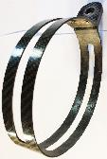
ItemOrder | Process | Use | UnitCost | Unit | Quantity | Multiplier | Mult. Val. | Sub Total
10 | Lamination, Manual |  | $35.00 | m^2 | 0.0112 |  |  | $0.39
20 | Cure, Oven |  | $20.00 | m^2 | 0.0112 |  |  | $0.22
 |  |  |  |  |  |  | Sub Total | $0.62

ItemOrder | Tooling | Use | UnitCost | Unit | Quantity | PVF | FracIncld | Sub Total
10 | Lamination - Composite Tool |  | $10,000 | m^2 | 0.0112 | 3000 | 1 | $0.04
 |  |  |  |  |  |  | Sub Total | $0.04

